ניתוח איזור לעסקאות דמה
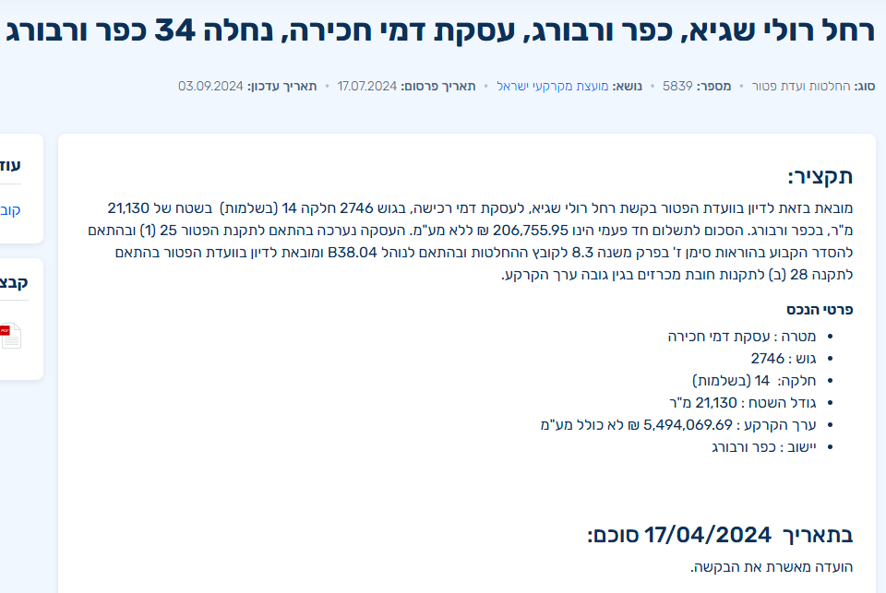
שומת
שווי מ"ר אקו'
אחוז שנתי
שנים להיוון
שווי עדכני
שווי לשומה | 9,700

תחשיב לפי מכירות בהרחבה
תאריך | גו"ח | מחיר עסקה | שטח המגרש | שטח בנוי | שנת בניה | התאמה למועד קובע | בניכוי יזמי 5% | עלויות בניה למ"ר | יתרה לקרע כולל | שטח אקו' | שווי מתואם כולל מעמ ופיתוח

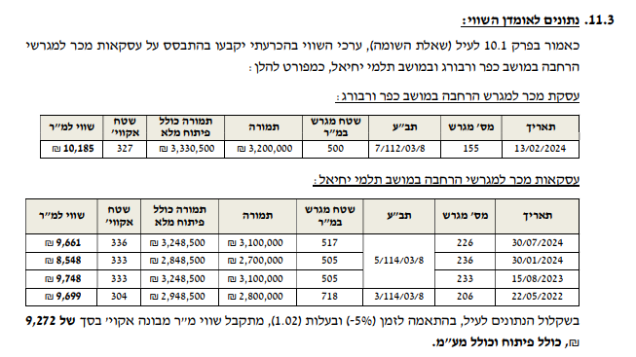
ניתוח שטח אקו |  |  |  | שטח מגרש
מהות | שטח | מקדם | סה"כ | 500
עיקרי ק.ק | 96.5 | 1 | 97
ממ"ד | 7 | 1 | 6
עיקרי ק.א | 103.5 | 1 | 104
יתרת ש"ש | 33 | 1 | 17
מרתף | 50 | 1 | 25
חצר | 364 | 0 | 91
סה"כ שטח אקו' |  |  | 339
שווי מגרש מתואם זמן 10% |  |  | 3,520,000
שווי מ"ר |  |  | 10,393
בהתאמה לבעלות / 0.97 |  |  | 10,715
מקדם לנחלה |  |  | 0.90
שווי מתואם |  |  | 9,643
לשומה |  |  | 9,700

